Sheet1
宠物装备强化、宝石镶嵌评审流程
 | 准备阶段
 |  | 首先请大家去svn://192.168.199.122/gd/产品原型设计/COMS 获得资源 |  |  |  | （记得更新至最新版）

 |  | 原型使用方法
 |  |  | windows玩家
 |  |  |  | 将上述文件夹更新至最新版本
 |  |  |  | 点击 | 运行原型工具



 |  |  |  | 点击PC预览，即可在浏览器中查看原型

 |  |  | mac玩家
 |  |  |  | 点击 | 运行浏览器

 |  |  |  | 即可在浏览器中查看原型

 | 体验阶段
 |  | 1. 进入原型后，从主界面进入副本界面
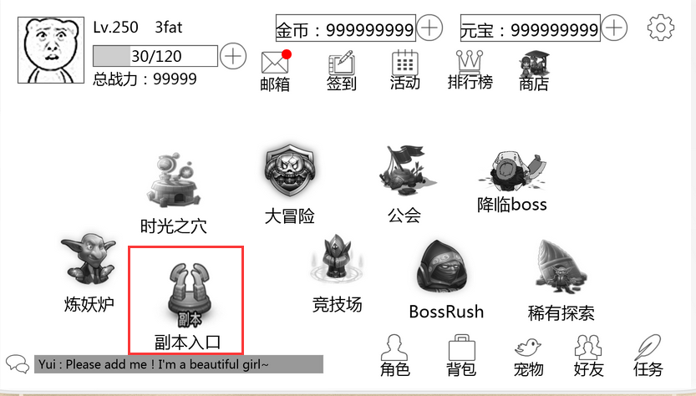

 |  | 2. 体验副本失败流程
 |  |  | 1）副本失败，若玩家有足够钻石，则允许玩家复活
 |  |  |  | 放弃复活——》失败结算
 |  |  |  | 成功复活——》继续战斗
 |  |  | 2）副本失败界面可以：
 |  |  |  | 再次挑战
 |  |  |  | 挑战下一关（满足挑战下一关条件时可用）
 |  |  |  | 除以上两个按钮外，点击屏幕任意位置继续（回到副本选择界面）
 |  | 3. 体验副本成功结算流程
 |  |  | 副本失败界面可以：
 |  |  |  | 再次挑战
 |  |  |  | 挑战下一关（满足挑战下一关条件时可用）
 |  |  |  | 除以上两个按钮外，点击屏幕任意位置继续（回到副本选择界面）

